Chi tiết địa chất
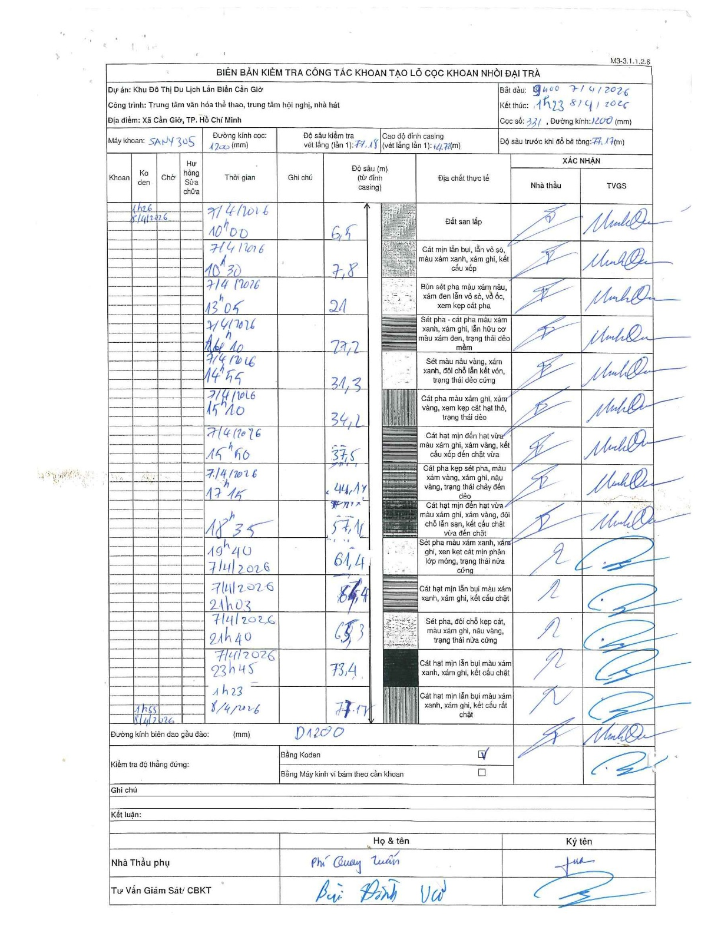
Dự án | Cần Giờ
Hạng mục | Trung tâm văn hóa thể thao, trung tâm hội nghị, nhà hát
Tên bộ phận | Cọc khoan nhồi
Số hiệu cọc | 331
Tên Máy khoan | SGCT-KCN0002
Đường kính | D1200
Bắt đầu thi công | 09:00 07/04/2026
Kết thúc thi công | 01:23 08/04/2026

Địa chất TT | Đường kính | Mô tả lớp thiết kế | Từ (h) | Đến (h) | Cao độ từ | Cao độ đến | T.Gian (h) | Dài (m) | V (m/h) | Ghi chú
Đất san lấp | D1200 | Đất san lấp | 09:00 07/04/2026 | 10:00 07/04/2026 | 0 | 6.5 | 1 | 6.5 | 6.5
2 | D1200 | Cát mịn lẫn bụi, lẫn vỏ sò, màu xám xanh, xám ghi, kết cấu xốp | 10:00 07/04/2026 | 10:30 07/04/2026 | 6.5 | 7.8 | 0.5 | 1.3 | 2.6
3 | D1200 | Bùn sét pha màu xám nâu, xám đen lẫn vỏ sò, vỏ ốc, xem kẹp cát pha | 10:30 07/04/2026 | 13:05 07/04/2026 | 7.8 | 21 | 2.58 | 13.2 | 5.11
4 | D1200 | Sét pha - cát pha màu xám xanh, xám ghi, lẫn hữu cơ màu xám đen, trạng thái dẻo mềm | 13:05 07/04/2026 | 14:10 07/04/2026 | 21 | 27.2 | 1.08 | 6.2 | 5.72
5 | D1200 | Sét màu nâu vàng, xám xanh, đôi chỗ lẫn kết vón, trạng thái dẻo cứng | 14:10 07/04/2026 | 14:55 07/04/2026 | 27.2 | 31.3 | 0.75 | 4.1 | 5.47
6 | D1200 | Cát pha màu xám ghi, xám vàng, xem kẹp cát hạt thô, trạng thái dẻo | 14:55 07/04/2026 | 15:20 07/04/2026 | 31.3 | 34.2 | 0.42 | 2.9 | 6.96
7 | D1200 | Cát hạt mịn đến hạt vừa màu xám ghi, xám vàng, kết cấu xốp đến chặt vừa | 15:20 07/04/2026 | 15:50 07/04/2026 | 34.2 | 37.5 | 0.5 | 3.3 | 6.6
8 | D1200 | Cát pha kẹp sét pha, màu xám vàng, xám ghi, nâu vàng, trạng thái chảy đến dẻo | 15:50 07/04/2026 | 17:15 07/04/2026 | 37.5 | 44.17 | 1.42 | 6.67 | 4.71
9 | D1200 | Cát hạt mịn đến hạt vừa màu xám ghi, xám vàng, đôi chỗ lẫn sạn, kết cấu chặt vừa đến chặt | 17:15 07/04/2026 | 18:35 07/04/2026 | 44.17 | 57.18 | 1.33 | 13.01 | 9.76
10 | D1200 | Sét pha màu xám xanh, xám ghi, xen kẹt cát mịn phân lớp mỏng, trạng thái nửa cứng | 18:35 07/04/2026 | 19:40 07/04/2026 | 57.18 | 61.4 | 1.08 | 4.22 | 3.9
11 | D1200 | Cát hạt mịn lẫn bụi màu xám xanh, xám ghi, kết cấu chặt | 19:40 07/04/2026 | 21:03 07/04/2026 | 61.4 | -64.4 | 1.38 | 125.8 | 90.94
12 | D1200 | Sét pha, đôi chỗ kẹp cát, màu xám ghi, nâu vàng, trạng thái nửa cứng | 21:03 07/04/2026 | 21:40 07/04/2026 | -64.4 | -65.3 | 0.62 | 0.9 | 1.46
13 | D1200 | Cát hạt mịn lẫn bụi màu xám xanh, xám ghi, kết cấu chặt | 21:40 07/04/2026 | 23:45 07/04/2026 | -65.3 | 73.4 | 2.08 | 138.7 | 66.58
14 | D1200 | Cát hạt mịn lẫn bụi màu xám xanh, xám ghi, kết cấu rất chặt | 23:45 07/04/2026 | 01:23 08/04/2026 | 73.4 | 77.17 | 1.63 | 3.77 | 2.31

ẢNH BIÊN BẢN GỐC

